Solicitud gráfica
 | Área: | Matemáticas |  |  | Fecha:
 | Grado: | 11
 | Título del tema: | Límites |  |  | ¿Cuaderno de estudio o recurso? | Recurso
 | Editor: | Cristhian Bello |  |  | Motor del recurso | M3A

 | Código guión o recurso: | MA_11_03_REC50 | ← Para determinar este código, visite la hoja de Ayuda
 |  |  |  |  | ESPECIFICACIÓN DE ARCHIVOS A ENTREGAR
Núm. | Archivo Shutterstock o ruta en web | Imagen para: | Tipo | Formato | Nombre imagen SMALL | Tamaño imagen SMALL | Nombre imagen ZOOM | Tamaño imagen ZOOM | Descripción | Observaciones
IMG01 | Ver descripción | Recurso M3A | Ilustración | Horizontal | MA_11_03_REC50_IMG01.png | 110 x 110 px |  |  | 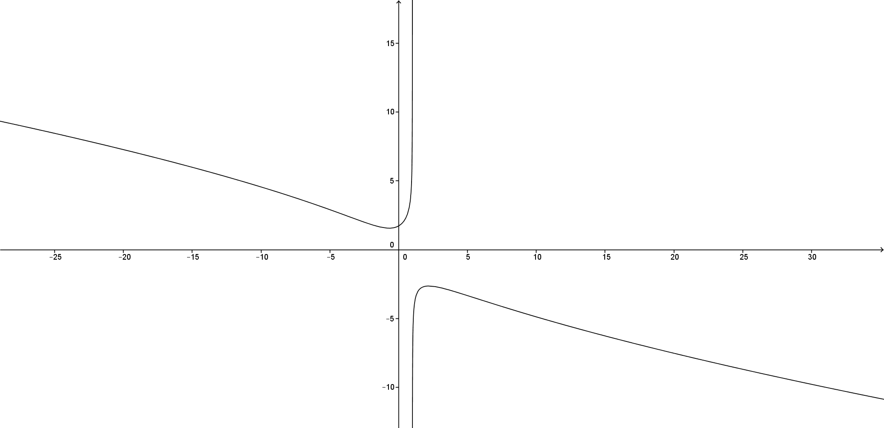 | Gráfica de la función f(x)=√(x^2+3)/∛(1-x) tomando valores grandes en el dominio, no escribir la formula, solo f(x)
IMG02 | Ver descripción | Recurso M3A | Ilustración | Horizontal | MA_11_03_REC50_IMG02.png | 110 x 110 px |  |  | 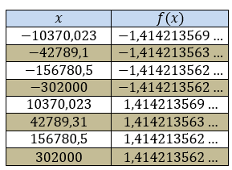 | Convertir la tabla en formato de imagen
IMG03 | Ver descripción | Recurso M3A | Ilustración | Horizontal | MA_11_03_REC50_IMG03.png | 110 x 110 px |  |  | 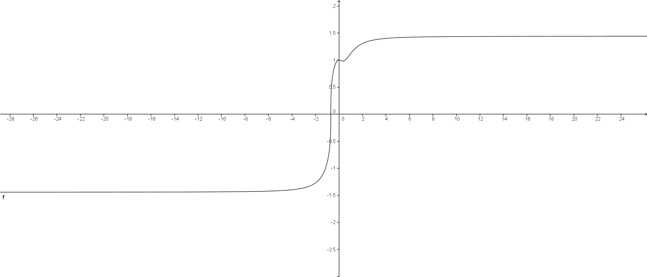 | Gráfica de la función f(x)=∛(3x^3+1)/√(x^2+1) tomando valores grandes en el dominio. La formula no debe iren la gráfica
IMG04 | Ver descripción | Recurso M3A | Ilustración | Horizontal | MA_11_03_REC50_IMG04.png | 110 x 110 px |  |  | 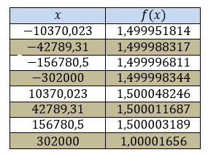 | Convertir la tabla en formato de imagen
IMG05 | Ver descripción | Recurso M3A | Ilustración | Horizontal | MA_11_03_REC50_IMG05.png | 110 x 110 px |  |  | 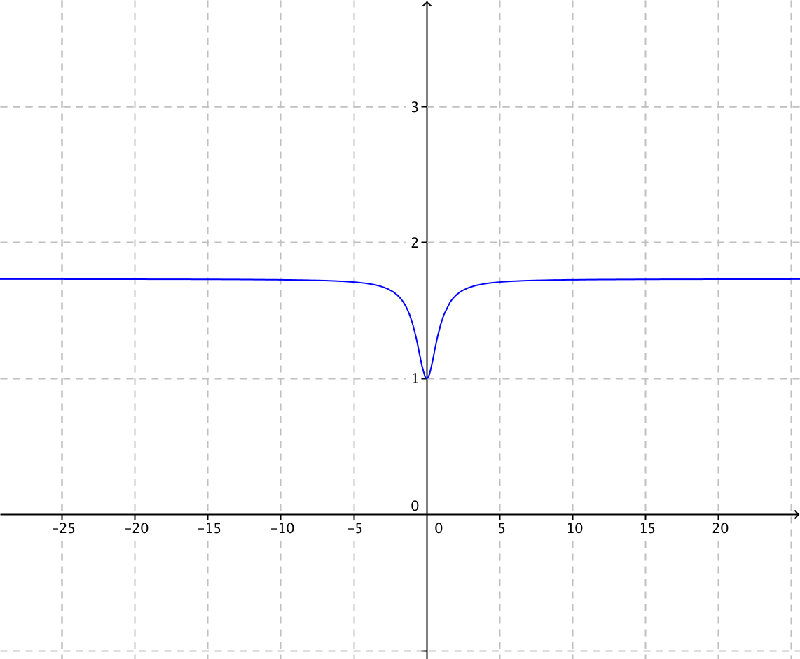 | Gráfica de la función f(x)=√(〖3x〗^2+3)/√(x^2+1) tomando valores grandes en el dominio. La formula no debe ir en la gráfica
IMG06 | Ver descripción | Recurso M3A | Ilustración | Horizontal | MA_11_03_REC50_IMG06.png | 110 x 110 px |  |  | 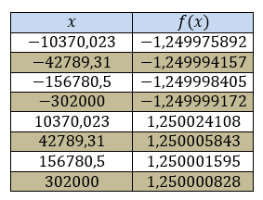 | Convertir la tabla en formato de imagen

